Lote-1
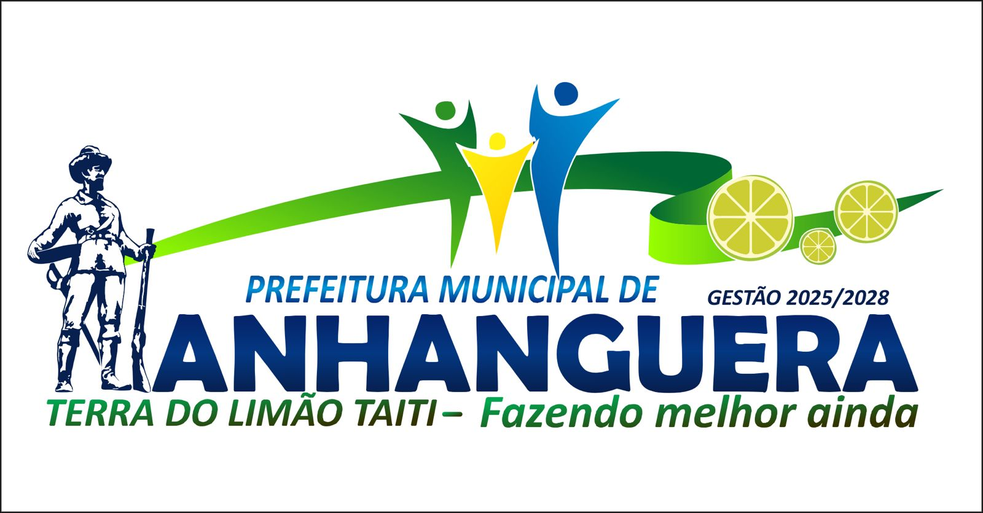
 |  |  | PREFEITURA MUNICIPAL DE ANHANGUERA - GO
 |  |  | Planilha para proposta do pregão Nº 15/2025 Lote Nº 1

PROPOSTA DE PREÇO
ÚNICO

Modalidade
Empresa
Endereço
Bairro
Cidade
CPF/CNPJ
Dt. Expedição |  |  |  |  | Carimbo

Solicitamos fornecer, mediante apresentação de proposta, e observando as condições em anexo, o preço, qualidade e prazo de pagamento das mercadorias e/ou serviços abaixo especificados, a esta comissão, no endereço acima citado.

PREFEITURA MUNICIPAL DE ANHANGUERA, 08:30 HORAS DO DIA 24/09/2025

Item | Unidade | Qtdade. | Descrição do Produto | Marca/Modelo da Proposta | Valor Unitário | Total
1 | M³ | 100.0000 | CONCRETO USINADO FCK=15 MPA m3 674,97 |  |  | R$ 0.0000
 |  |  |  |  |  | R$ 0.0000

Prazo para entrega das mercadorias/serviços:_______dias. |  |  |  | ____________________,_____de_______________de_________

Condições de pagamento_________________________________ |  |  |  | Validade dos preços até _____/_____/__________

 |  | Assinatura do Vendedor/Responsável:________________________________________________ |  | Telefone para contato: _____________________________________

 |  | Ass. e Carimbo do Fornecedor

